All Stocks Analysis
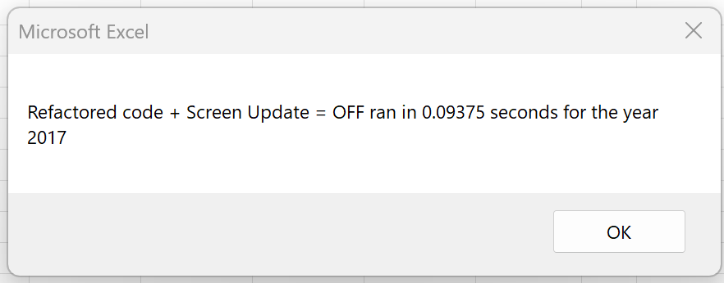
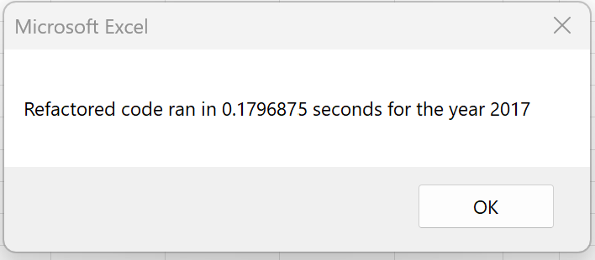
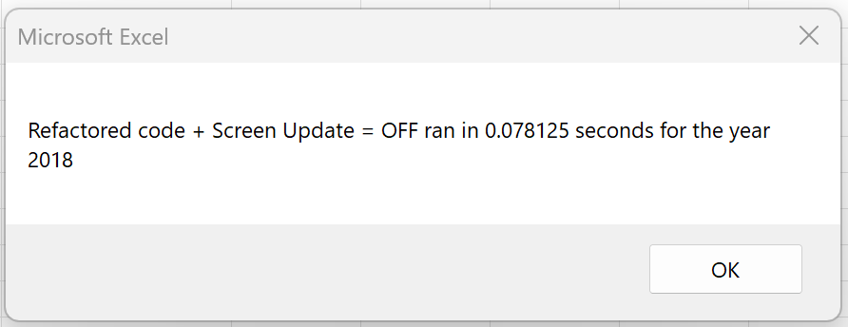
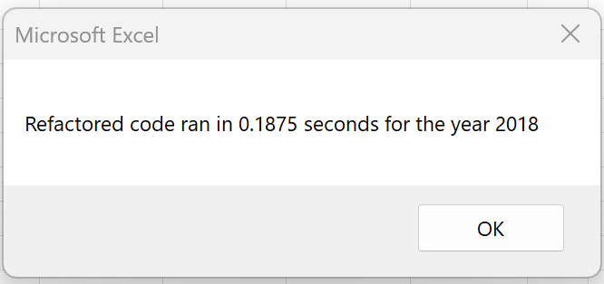
All Stocks (2018)
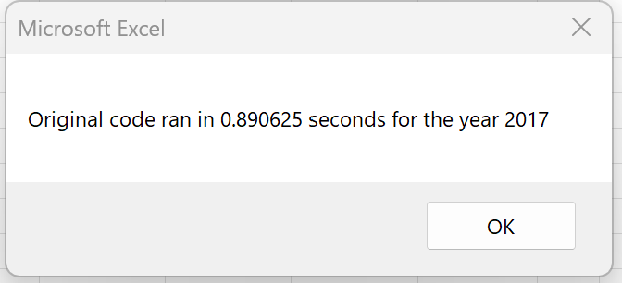
Ticker | Total Daily Volume | Return
AY | 83,079,900 | -7.3%
CSIQ | 200,879,900 | -16.3%
DQ | 107,873,900 | -62.6%
ENPH | 607,473,500 | 81.9%
FSLR | 478,113,900 | -39.7%
HASI | 104,340,600 | -20.7%
JKS | 158,309,000 | -60.5%
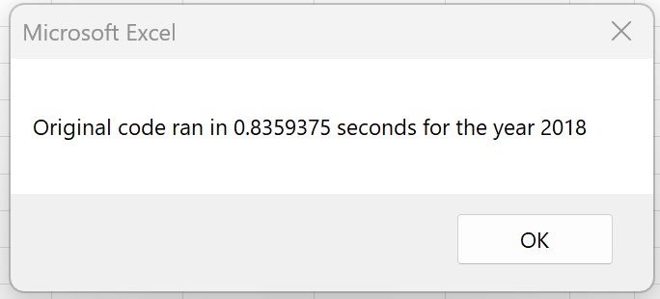
RUN | 502,757,100 | 84.0%
SEDG | 237,212,300 | -7.8%
SPWR | 538,024,300 | -44.6%
TERP | 151,434,700 | -5.0%
VSLR | 136,539,100 | -3.5%

